Contact
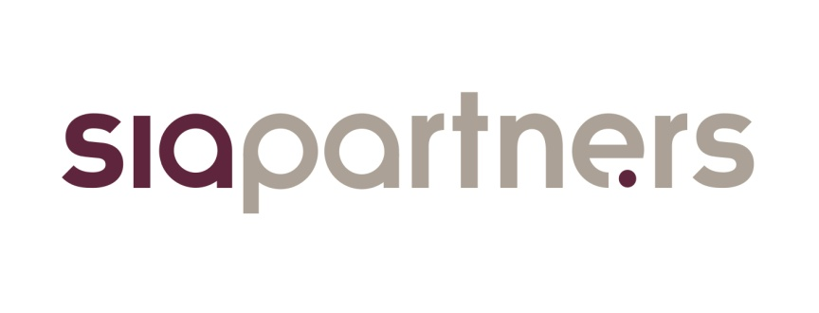

 | L'observatoire du biométhane, baromètre de la filière en France
 | Lancé en mars 2016 par le cabinet de conseil Sia Partners en partenariat avec France Biométhane, l'observatoire du biométhane se positionne comme le guide de référence de la filière en France. Il a pour but de décrire et de mesurer l'évolution de la filière au travers d'indicateurs pédagogiques et fiables.

 | Présentation Sia Partners
 | Sia Partners (http://www.sia-partners.com/) est devenu en moins de 20 ans le leader des cabinets de conseil français indépendants. Cofondé en 1999 par Matthieu Courtecuisse, Sia Partners compte plus de 1000 consultants pour un chiffre d'affaires de 182 millions d'euros en 2017. Le Groupe dispose de 20 bureaux dans quinze pays; les Etats-Unis représentant le deuxième marché. Sia Partners est reconnu pour son expertise pointue dans l'énergie, les banques, l'assurance, les télécoms et le transport.

 | Contact
 | Charlotte de Lorgeril Associate Partner Energy, Utilities & Environment charlotte.delorgeril@sia-partners.com +33 6 24 73 18 34

 | Antoine Fontaine Consultant Energy, Utilities & Environment antoine.fontaine@sia-partners.com +33 6 48 39 82 57

Graphique
 | 59
 | 17
 | 59
 | 170
 | 129
 | 74
 | 90
 | 0
 | 67
 | 69
 | 87
 | 0
Biométhane de méthanisation
Biométhane de gazéification
Hydrogène ou méthanation
Gaz naturel
* 56 TWh de biogaz consommés sous forme de gaz localement (non injecté) ne sont pas comptabilisé ici.
D’après le scénario énergie-climat plus de 50% du gaz de réseau sera encore d’origine fossile en 2050, la part de renouvelable étant essentiellement assurée par la méthanisation et l’hydrogène/méthanation. Les 2 visions 100% renouvelables misent quant à elles sur une répartition plus équitable grâce à une part plus forte de biométhane de gazéification.
Origine des gaz distribués en France par injection sur le réseau à l’horizon 2050
Scénario Négawatt 2017*
305 TWh/an
293 TWh/an
223 TWh/an
Scénario mix gaz 100% EnR&R
Le scenario ADEME énergie-climat 2035-2050, mis à jour en octobre 2017, donne une vision réaliste de l’évolution du système énergétique français. Il vise à orienter les décisions stratégiques à venir vers une maitrise de la consommation, une baisse des émissions et un développement des énergies renouvelables.
Le scénario mix gaz 100 % EnR&R provient de l’étude « Un mix de gaz 100% renouvelable en 2050 ? » réalisé par l’ADEME avec la participation de GRDF et GRTgaz. L’étude explore la faisabilité technico-économique d’un mix 100% renouvelable pour le gaz en se basant sur le scénario énergie-climat 2035-2050.
Le scenario NégaWatt 2017 se base sur une politique très volontariste de sobriété et d’efficacité énergétique, aboutissant à une baisse importante de la consommation et à une production entièrement renouvelable d’ici 2050.
Scénario énergie-climat 2035-2050
Source : analyse Sia Partners d'après ADEME, GRDF, GRTgaz et Négawatt
Mise à jour avril 2018

